resources
 |  |  |  |  | 
API: | Recurso: GET | /resources/v1/resources

Request:
Field Name | Glosa FieldName | Type Request | ISO20022 Type | JSON Data Type | Cardinalidad | Mandatory | Ejemplo | Observaciones
page | Número de página | Query Param | Max5NumericText | number (int) | [0..1] | No | 1 | Para paginación, indica la página que se desea consultar.
pageSize | Tamaño de página | Query Param | Max5NumericText | number (int) | [0..1] | No | 20 | Para paginación, indica la cantidad de cuentas por página.

Response:
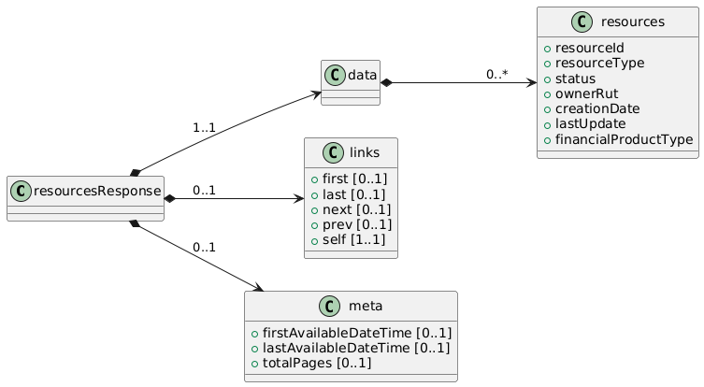
Field Name | Glosa FieldName | ISO20022 Type | JSON Data Type | Cardinalidad | Mandatory | Ejemplo | Observaciones | Path
resourcesResponse | Objeto principal | - | object | [1..1] | Sí |  | Raíz de la respuesta que contiene la información devuelta por el endpoint. | /resourcesResponse
data | Objeto principal | - | object | [1..1] | Sí |  | Raíz de la respuesta que contiene la información devuelta por el endpoint. | /resourcesResponse/data
resources | Lista de recursos | Array<Resource> | array<object> | [0..*] | No |  | Cada objeto describe un recurso con los campos mínimos (ID, tipo, estado) y extras. | /resourcesResponse/data/resources
resourceId | ID del recurso | Max40Text | string | [1..1] | Sí | "RES12345" | Identificador único del recurso en el sistema. | /resourcesResponse/data/resources/resourceId
resourceType | Tipo de recurso | ResourceTypeCode | string | [1..1] | Sí | "card" | Tipo del recurso: e.g. “account”, “card”, “policy”, etc. | /resourcesResponse/data/resources/resourceType
status | Estado del recurso | Enumeration | string | [1..1] | Sí | "ACTIVE" | Valores permitidos: “ACTIVE”, “INACTIVE”, “SUSPENDED | /resourcesResponse/data/resources/status
ownerRut | RUT del titular | RUTType | string | [0..1] | No | "11111111-1" | Extra: Identifica al titular del recurso, si corresponde. | /resourcesResponse/data/resources/ownerRut
creationDate | Fecha de creación | ISODate | string (date) | [0..1] | No | "2025-01-10" | Extra: Momento en que se dio de alta el recurso financiero. | /resourcesResponse/data/resources/creationDate
lastUpdate | Última actualización | ISODateTime | string (date-time) | [0..1] | No | "2025-02-10T12:00:00Z" | Extra: Fecha/hora de la última modificación del recurso financiero. | /resourcesResponse/data/resources/lastUpdate
financialProductType | Tipo de producto financiero | Max40Text | string | [0..1] | No | Automotriz | seguro vida, automotriz, salud, etc | /resourcesResponse/data/resources/financialProductType

